Этап 2. КЭ и ГЗ
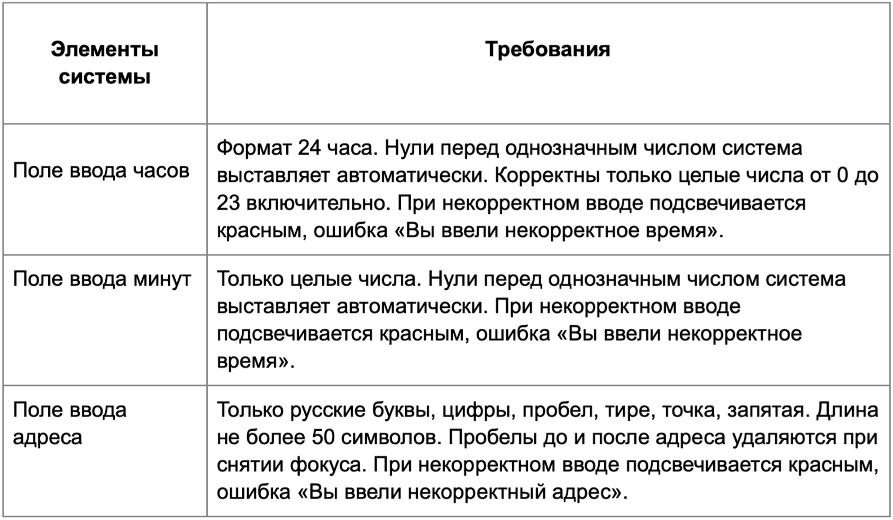

* Можно добавлять и удалять строки в группах проверок. Количество строк в шаблоне не отражает количество классов эквивалетности.
** В поля «Откуда» и «Куда» можно вводить только ограниченное количество адресов из таблицы в требованиях: Усачева, 3; Комсомольский проспект, 18; Зубовский бульвар, 37; М. Пироговская, 25; Хамовнический Вал, 34; Фрунзенская набережная, 46; 3-я Фрунзенская улица, 12. Используй их в качестве тестовых данных. Если для определенного класса эквивалетности или граничного значения эти адреса не подходят, то придумай свой адрес.

Группа проверок* | Валидное / Невалидное / Функциональность | Катеригория КЭ | Название класса | Тип класса | Границы | Тестовые данные внутри класса (содержимое поля) | Тестовые данные на границах (содержимое поля) | Пояснение и оптимизации
Поле: Время начала поездки Часы | Валидные значения | Обязательность заполнения поля | Поле заполнено | Набор |  | 16
 |  | Значения | Числа от 0 до 9 (включительно) | Диапазон | 0, 9 | 5 | -1, 0, 1, 8, 9, 10 | повторение / оптимизировано
 |  |  | Числа от 10 до 23 (включительно) | Диапазон | 10, 23 | 17 | 9, 10, 11, 22, 23, 24 | повторение / оптимизировано
 |  |  | Ввод однозначных чисел с 0 впереди | Набор |  | 05
 | Невалидные значения | Обязательность заполнения поля | Поле не заполнено | Набор |  | пустой ввод
 |  | Формат | Дробные числа с , | Набор |  | 1,5
 |  |  | Дробные числа с . | Набор |  | 1.5
 |  |  | Пробел | Набор |  | " 9"
 |  |  | Буквы | Набор |  | 5а
 |  |  | Спецсимволов | Набор |  | 5&
 |  |  | Математические символы | Набор |  | 5+
 |  |  | Символы пунктуации | Набор |  | 5:
 |  | Значения | Значения от 24 и более (включительно) | Диапазон | 24, +∞ | 50 | 23, 24, 25 | повторение / оптимизировано
 |  |  | Отрицательные значения | Диапазон | -1, -∞ | -5 | -2, -1, 0 | повторение / оптимизировано
Группа проверок |  |  | Название класса | Тип класса | Границы | Тестовые данные внутри класса (содержимое поля) | Тестовые данные на границах (содержимое поля) | Пояснение и оптимизации
Поле: Время начала поездки Минуты | Валидные значения | Обязательность заполнения поля | Поле заполнено | Набор |  | 16
 |  | Значения | Числа от 0 до 9 (включительно) | Диапазон | 0, 9 | 5 | -1, 0, 1, 8, 9, 10 | повторение / оптимизировано
 |  |  | Числа от 10 до 59 (включительно) | Диапазон | 10, 59 | 17 | 9, 10, 11, 58, 59, 60 | повторение / оптимизировано
 |  |  | Ввод однозначных чисел с 0 впереди | Набор |  | 05
 | Невалидные значения | Обязательность заполнения поля | Поле не заполнено | Набор |  | пустой ввод
 |  | Формат | Дробные числа с , | Набор |  | 1,5
 |  |  | Дробные числа с . | Набор |  | 1.5
 |  |  | Пробел | Набор |  | " 9"
 |  |  | Буквы | Набор |  | 5а
 |  |  | Спецсимволов | Набор |  | 5&
 |  |  | Математические символы | Набор |  | 5+
 |  |  | Символы пунктуации | Набор |  | 5:
 |  | Значения | Значения от 60 и более (включительно) | Диапазон | 60, +∞ | 70 | 59, 60, 61 | повторение / оптимизировано
 |  |  | Отрицательные значения | Диапазон | -1, -∞ | -5 | -2, -1, 0 | повторение / оптимизировано
Группа проверок |  |  | Название класса | Тип класса | Границы | Тестовые данные внутри класса (содержимое поля) | Тестовые данные на границах (содержимое поля) | Пояснение и оптимизации
Поле: ввода адреса Откуда | Валидные значения | Обязательность заполнения поля | Поле заполнено | Набор |  | Усачева, 3
 |  | Формат | Буквы: кириллица | Набор |  | Усачева, 3 |  | повторение / оптимизировано
 |  |  | Цифры | Набор |  | 3-я Фрунзенская улица, 12
 |  |  | Пробел | Набор |  | Усачева, 3 |  | повторение / оптимизировано
 |  |  | Дефис | Набор |  | 3-я Фрунзенская улица, 12 |  | повторение / оптимизировано
 |  |  | Точка | Набор |  | М. Пироговская, 25
 |  |  | Запятая | Набор |  | Усачева, 3 |  | повторение / оптимизировано
 |  | Значения | Длинна адреса от 1 до 50 символов (включительно) | Диапазон | 1, 50 | Хамовнический Вал, 34 (21 символ) | пустой ввод (0 символов), У (1 символ), Ва (2 символа), Старобогатческая улицаСтаробогатческая улица, 457 (49 символов), Старобогатческая улицаСтаробогатческая улица, 4578 (50 символов), Старобогатческая улицаСтаробогатческая улица, 45789 (51 символ) | повторение / оптимизировано
 |  |  | Адреса из БД | Набор |  | Усачева, 3
 | Невалидные значения | Обязательность заполнения поля | Поле не заполнено | Набор |  | пустой ввод
 |  | Формат | Буквы: латиница | Набор |  | Usacheva, 3
 |  |  | Спецсимволы | Набор |  | Усачева№, 3
 |  |  | Тире | Набор |  | Петрово — Спасская, 15
 |  | Значения | Длинна адреса от 51 символа (включительно) до +∞ | Диапазон | 51, +∞ | Старобогатческая улицаСтаробогатческая улицаПетро, 457890 (57 символа) | Старобогатческая улицаСтаробогатческая улица, 4578 (50 символов), Старобогатческая улицаСтаробогатческая улица, 45789 (51 символ), Старобогатческая улицаСтаробогатческая улица, 457890 (52 символа) | повторение / оптимизировано
 |  |  | Адреса не из БД | Набор |  | Старопетровская, 127
 | Функциональность | Форматирование ввода | Автоматически удаляются пробелы перед адресом при снятии фокуса | Набор |  | " Комсомольский проспект, 18"
 |  |  | Автоматически удаляются пробелы после адреса при снятии фокуса | Набор |  | "Комсомольский проспект, 18 "
Группа проверок |  |  | Название класса | Тип класса | Границы | Тестовые данные внутри класса (содержимое поля) | Тестовые данные на границах (содержимое поля) | Пояснение и оптимизации
Поле: ввода адреса Куда | Валидные значения | Обязательность заполнения поля | Поле заполнено | Набор |  | Усачева, 3
 |  | Формат | Буквы: кириллица | Набор |  | Усачева, 3 |  | повторение / оптимизировано
 |  |  | Цифры | Набор |  | 3-я Фрунзенская улица, 12
 |  |  | Пробел | Набор |  | Усачева, 3 |  | повторение / оптимизировано
 |  |  | Дефис | Набор |  | 3-я Фрунзенская улица, 12 |  | повторение / оптимизировано
 |  |  | Точка | Набор |  | М. Пироговская, 25
 |  |  | Запятая | Набор |  | Усачева, 3 |  | повторение / оптимизировано
 |  | Значения | Длинна адреса от 1 до 50 символов (включительно) | Диапазон | 1, 50 | Хамовнический Вал, 34 (21 символ) | пустой ввод (0 символов), У (1 символ), Ва (2 символа), Старобогатческая улицаСтаробогатческая улица, 457 (49 символов), Старобогатческая улицаСтаробогатческая улица, 4578 (50 символов), Старобогатческая улицаСтаробогатческая улица, 45789 (51 символ) | повторение / оптимизировано
 |  |  | Адреса из БД | Набор |  | Усачева, 3
 | Невалидные значения | Обязательность заполнения поля | Поле не заполнено | Набор |  | пустой ввод
 |  | Формат | Буквы: латиница | Набор |  | Usacheva, 3
 |  |  | Спецсимволы | Набор |  | Усачева№, 3
 |  |  | Тире | Набор |  | Петрово — Спасская, 15
 |  | Значения | Длинна адреса от 51 символа (включительно) до +∞ | Диапазон | 51, +∞ | Старобогатческая улицаСтаробогатческая улицаПетро, 457890 (57 символа) | Старобогатческая улицаСтаробогатческая улица, 4578 (50 символов), Старобогатческая улицаСтаробогатческая улица, 45789 (51 символ), Старобогатческая улицаСтаробогатческая улица, 457890 (52 символа) | повторение / оптимизировано
 |  |  | Адреса не из БД | Набор |  | Старопетровская, 127
 | Функциональность | Форматирование ввода | Автоматически удаляются пробелы перед адресом при снятии фокуса | Набор |  | " Комсомольский проспект, 18"
 |  |  | Автоматически удаляются пробелы после адреса при снятии фокуса | Набор |  | "Комсомольский проспект, 18 "

